Auswertetabelle
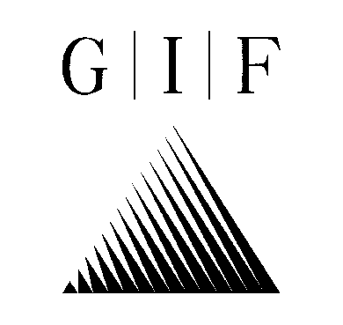

 |  | Geotechnisches Ingenieurbüro
 |  | Prof. Fecker und Partner GmbH

Daten der Trennflächen

Projektnummer: |  | e-3782
Projekt: |  | Grundwassermessstellen Schleusen oberer Neckar
Bohrung: |  | OES-GW-18
Messdatum: |  | 2026-08-05

 |  | Bezugsystem untere Halbkugel
Lfd. Nr. der | Teufe | Fallrichtung | Fallwinkel | Kategorie
Trennfläche | [m] | [Grad] | [Grad]

1 | 9.40 | 218 | 16 | Schichtung/Schieferung
2 | 9.59 | 213 | 10 | Schichtung/Schieferung
3 | 9.74 | 316 | 19 | Kluft nur z.T. erkennbar
4 | 9.79 | 192 | 14 | Schichtung/Schieferung
5 | 9.98 | 350 | 48 | Kluft nur z.T. erkennbar
6 | 10.12 | 201 | 15 | Schichtung/Schieferung
7 | 10.21 | 212 | 8 | Schichtung/Schieferung
8 | 10.76 | 163 | 15 | Schichtung/Schieferung
9 | 11.01 | 184 | 15 | Schichtung/Schieferung
10 | 11.28 | 173 | 12 | Schichtung/Schieferung
11 | 11.71 | 188 | 20 | Schichtung/Schieferung
12 | 11.93 | 180 | 20 | Schichtung/Schieferung
13 | 12.06 | 188 | 16 | Schichtung/Schieferung
14 | 12.17 | 187 | 14 | Schichtung/Schieferung
15 | 12.31 | 194 | 14 | Schichtung/Schieferung
16 | 12.83 | 51 | 41 | Kluft nur z.T. erkennbar
17 | 13.09 | 246 | 28 | Kluft nur z.T. erkennbar
18 | 13.20 | 240 | 31 | Kluft nur z.T. erkennbar
19 | 13.28 | 298 | 22 | Schrägschichtung
20 | 13.42 | 288 | 19 | Schrägschichtung
21 | 13.52 | 309 | 24 | Schrägschichtung
22 | 14.13 | 192 | 14 | Schichtung/Schieferung
23 | 14.25 | 188 | 14 | Schichtung/Schieferung
24 | 14.41 | 271 | 39 | Kluft nur z.T. erkennbar
25 | 14.41 | 200 | 8 | Schichtung/Schieferung
26 | 14.42 | 146 | 45 | Kluft nur z.T. erkennbar
27 | 14.54 | 128 | 19 | Schichtung/Schieferung
28 | 14.88 | 184 | 9 | Schichtung/Schieferung
29 | 14.99 | 180 | 7 | Schichtung/Schieferung
30 | 15.05 | 183 | 10 | Schichtung/Schieferung
31 | 15.19 | 174 | 11 | Schichtung/Schieferung
32 | 15.25 | 5 | 16 | Kluft nur z.T. erkennbar
33 | 15.48 | 178 | 10 | Schichtung/Schieferung
34 | 15.53 | 189 | 10 | Schichtung/Schieferung
35 | 15.59 | 213 | 10 | Schichtung/Schieferung
36 | 15.68 | 205 | 10 | Schichtung/Schieferung
37 | 15.74 | 223 | 12 | Schichtung/Schieferung
38 | 15.85 | 201 | 17 | Schichtung/Schieferung
39 | 15.94 | 149 | 18 | Schrägschichtung
40 | 16.09 | 148 | 15 | Schrägschichtung
...

